Actividad 2
Laboratorio 3: Gráficos

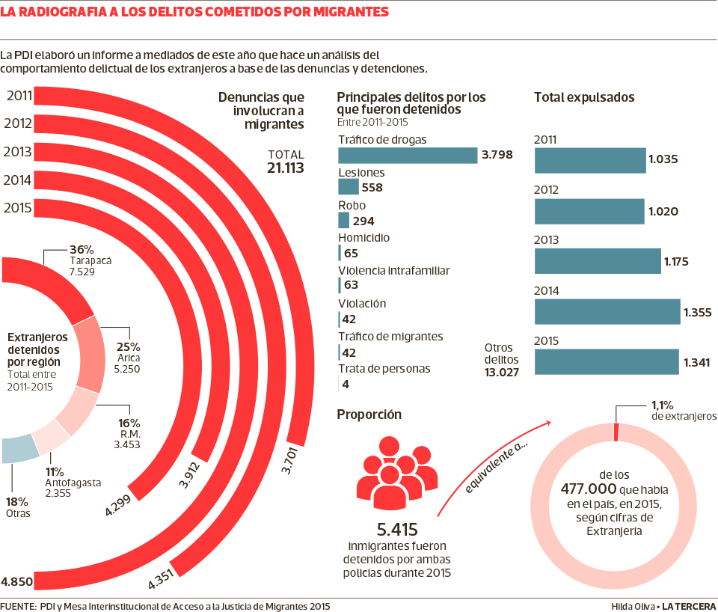
Actividad 2
Según el diario de La Tercera publicado el 30 de noviembre de 2016, el 1% de los extranjeros en Chile ha sido detenido por cometer un delito. La información ha sido presentado en la siguiente infografía.

Fuente: https://www.latercera.com/noticia/1-los-extranjeros-chile-ha-detenido-cometer-delito/

a) Complete la siguiente tabla correspondiente a los extranjeros detenidos por región entre 2011 y 2015. ¿Es correcta esta información en la infografía? Explique el porqué.

 | Región | Cantidad | h(%)
 | Tarapacá
 | Arica
 | R.M.
 | Antofagasta
 | Otras

b) ¿Cuál es el principal delito por el que fueron detenidos extranjeros en chile según la infografía?

c) Haga un análisis de la información presentada en la infografía, mencionando si es o no clara esta información, si hay algún aspecto que se haya querido destacar por el(la) autor(a) y cuál sería, si los gráficos son apropiados, entre otros.

BASE 1
PAÍS+C57H10A1:C40A1:A1:E133 | POBLACIÓN (año 2017) | USUARIOS INTERNET(marzo 2017) | CONTINENTE
Niue | 1,311 | 1,100 | Oceanía
Tokelau | 1,384 | 800 | Oceanía | poblacion | habitantes de todos los paises
Norfolk | 2,169 | 700 | Oceanía | muestra = n | habitantes de todos los paises
Islas Malvinas | 2,932 | 2,862 | América
Santa Helena (UK) | 3,687 | 1,217 | África | variables | clasificacion
Monserrat | 5,241 | 2,862 | América | usuarios de internet | cuantitativa continua
San Bartolomé | 7,237 | 1,540 | América | continente | cualitativa nominal
Nauru | 9,322 | 300 | Oceanía
Tuvalu | 10,544 | 4,300 | Oceanía | tabla de frecuencia
Islas Cook | 11,124 | 6,000 | Oceanía |  |  |  |  |  | Etiquetas de fila | frecuencia absoluta | frecuencia relativa % | Suma de USUARIOS INTERNET(marzo 2017)
Wallis & Futuna | 15,398 | 1,300 | Oceanía |  |  |  |  |  | África | 57 | 29.53% | 178575521
Anguilla | 16,418 | 11,557 | América |  |  |  |  |  | América | 52 | 26.94% | 646978771
Palau | 20,956 | 5,400 | Oceanía |  |  |  |  |  | Asia | 35 | 18.13% | 1076681059
Bonaire. S. E. y Saba | 22,303 | 20,956 | América |  |  |  |  |  | Europa | 25 | 12.95% | 352790256
Islas Vírgenes (G.B.) | 33,454 | 14,620 | América | África | 57 |  |  |  | Oceanía | 24 | 12.44% | 21293346
Islas Marianas | 46,050 | 15,980 | Oceanía | América | 52 |  |  |  | Total general | 193 | 100.00% | 2276318953
Islas Turks & Caicos | 50,280 | 14,760 | América | Asia | 35
San Cristóbal y Nevis | 51,936 | 41,230 | América | Europa | 25 |  |  |  | africa tiene la mayor cantidad de paises que es 57
Islas Caimán | 56,092 | 47,003 | América | Oceanía | 24 |  |  |  | america tiene el 26,94% de los paises del mundo
Groenlandia | 57,733 | 52,000 | América | Total general | 193
Islas Marshall | 67,182 | 4,560 | Oceanía
Samoa Americana | 67,242 | 3,040 | Oceanía
Bermuda | 70,196 | 67,950 | América
Dominica | 73,607 | 46,269 | América | Etiquetas de fila | frecuencia absoluta
Seychelles | 90,024 | 38,854 | África | África | 57
Antigua y Barbuda | 92,436 | 81,545 | América | América | 52
Kiribati | 100,743 | 7,800 | Oceanía | Asia | 35
San Vicente y Las G. | 102,627 | 76,000 | América | Europa | 25
Islas Vírgenes (U.S.) | 103,574 | 51,860 | América | Oceanía | 24
Micronesia | 106,836 | 17,000 | Oceanía | Total general | 193
Tonga | 107,916 | 8,400 | Oceanía
Granada | 110,694 | 47,903 | América
Aruba | 112,162 | 93,969 | América
Curasao | 148,406 | 138,774 | América
Santa Lucia | 163,922 | 142,900 | América
S. Tomé y Príncipe | 183,176 | 36,928 | África
Guam | 183,286 | 90,000 | Oceanía
Samoa | 193,161 | 9,000 | Oceanía
Mayotte (FR) | 223,426 | 18,640 | África
Vanuatu | 224,564 | 17,000 | Oceanía
Guyana Francesa | 253,511 | 71,360 | América
Nueva Caledonia | 256,275 | 85,000 | Oceanía
Barbados | 290,604 | 224,588 | América | tabla frecuencia usuarios de internet
Polinesia Francesa | 294,935 | 120,000 | Oceanía | n = total de datos | 193
Bahamas | 324,597 | 293,875 | América | reglas sturges | 3,3*log(n)+1 | 8.5423391197 | k=8
Belice | 347,369 | 134,432 | América
Maldivas | 394,451 | 134,860 | Asia
Brunei Darussalem | 408,786 | 318,900 | Asia | amplitud | max(valor)-min(valor)/k |  | 67,250,000
Malta | 409,836 | 282,648 | Europa
Martinica | 410,508 | 303,302 | América
Guadalupe | 468,205 | 171,140 | América | Etiquetas de fila | frecuencia absoluta | frecuencia relativa %
Luxemburgo | 509,074 | 462,697 | Europa | 0-67249999 | 188 | 97.41%
Cabo Verde | 523,568 | 167,542 | África | 67250000-134499999 | 2 | 1.04%
Islas Solomon | 571,890 | 16,200 | Oceanía | 134500000-201749999 | 1 | 0.52%
Macao* | 578,025 | 366,510 | Asia | 269000000-336249999 | 1 | 0.52%
Suriname | 579,633 | 232,317 | América | 470750000-538000000 | 1 | 0.52%
Guinea Ecuatorial | 685,991 | 42,024 | África | Total general | 193 | 100.00%
Bután | 716,896 | 150,548 | Asia
Guayana | 735,222 | 295,200 | América |  |  |  |  | histograma
Comoros | 737,284 | 40,550 | África
Yibuti | 757,074 | 61,320 | África | Etiquetas de fila | frecuencia absoluta
Reunión (FR) | 843,459 | 300,000 | África | 0-67249999 | 188
Fiji | 883,125 | 120,640 | Oceanía | 67250000-134499999 | 2
Chipre | 1,138,071 | 656,439 | Europa | 134500000-201749999 | 1
Timor Oriental | 1,143,667 | 10,293 | Asia | 269000000-336249999 | 1
Trinidad & Tobago | 1,222,363 | 795,758 | América | 470750000-538000000 | 1
Estonia | 1,274,709 | 993,785 | Europa | Total general | 193
Mauricio | 1,313,095 | 458,927 | África
Suazilandia | 1,386,914 | 251,448 | África
Gabón | 1,608,321 | 128,665 | África
Guinea-Bissau | 1,628,603 | 43,484 | África
Gambia | 1,840,454 | 200,057 | África
Lesoto | 1,930,493 | 83,813 | África
Eslovenia | 1,996,617 | 1,440,066 | Europa
Botsuana | 2,098,018 | 268,620 | África
Namibia | 2,162,828 | 259,899 | África
Latvia (Letonia) | 2,191,580 | 1,570,925 | Europa
Jamaica | 2,950,210 | 1,581,100 | América
Armenia | 2,970,495 | 1,800,000 | Asia
Mongolia | 3,179,997 | 635,999 | Asia
Uruguay | 3,341,893 | 2,053,927 | América
Mauritania | 3,359,185 | 151,163 | África
Lituania | 3,525,761 | 2,293,508 | Europa
Puerto Rico | 3,598,357 | 2,834,786 | América
Panamá | 3,657,024 | 1,899,892 | América
Liberia | 3,887,886 | 116,637 | África
Nueva Zelandia | 4,290,347 | 3,600,000 | Oceanía
Congo | 4,366,266 | 295,132 | África
Georgia | 4,570,934 | 1,300,000 | Asia
Irlanda | 4,722,028 | 3,627,462 | Europa
Costa Rica | 4,814,144 | 4,028,302 | América
Turkmenistán | 5,054,828 | 252,741 | Asia
R. Central Africana | 5,057,208 | 150,920 | África
Finlandia | 5,262,930 | 4,703,480 | Europa
Singapur | 5,353,494 | 4,015,121 | Asia
Eslovaquia | 5,483,088 | 4,337,868 | Europa
Sierra Leona | 5,485,998 | 69,240 | África
Kirguistán | 5,496,737 | 2,194,400 | Asia
Dinamarca | 5,543,453 | 4,989,108 | Europa
Libia | 5,613,380 | 954,275 | África
Nicaragua | 5,907,881 | 1,039,787 | América
Eritrea | 6,086,495 | 377,363 | África
El Salvador | 6,141,350 | 1,823,981 | América
Papau Nueva Guinea | 6,187,591 | 125,000 | Oceanía
Laos | 6,586,266 | 592,764 | Asia
Paraguay | 6,783,272 | 2,916,807 | América
Togo | 6,961,049 | 356,300 | África
Hong Kong* | 7,153,519 | 5,329,372 | Asia
Tayikistán | 7,768,385 | 1,012,220 | Asia
Austria | 8,219,743 | 6,559,355 | Europa
Honduras | 8,746,673 | 1,668,865 | América
Suecia | 9,103,788 | 8,441,718 | Europa
Azerbaiyán | 9,493,600 | 4,746,800 | Asia
Benín | 9,598,787 | 335,957 | África
Hungría | 9,958,453 | 6,516,627 | Europa
Somalia | 10,085,638 | 126,070 | África
Haití | 10,110,019 | 1,217,505 | América
Republica Checa | 10,177,300 | 7,426,376 | Europa
Bélgica | 10,438,353 | 8,489,901 | Europa
Rep. Dominicana | 10,478,756 | 6,054,013 | América
Burundi | 10,557,259 | 176,040 | África
Túnez | 10,732,900 | 4,196,564 | África
Grecia | 10,767,827 | 5,706,948 | Europa
Portugal | 10,781,459 | 5,950,449 | Europa
Bolivia | 10,800,882 | 4,214,504 | América
Guinea | 10,884,958 | 141,504 | África
Chad | 10,975,648 | 208,537 | África
Cuba | 11,031,433 | 3,309,430 | América
Ruanda | 11,689,696 | 818,048 | África
Senegal | 12,969,606 | 2,269,681 | África
Zambia | 13,817,479 | 1,589,010 | África
Guatemala | 14,918,999 | 3,491,046 | América
Cambodia | 14,952,665 | 662,840 | Asia
Malí | 15,494,466 | 414,985 | África
Ecuador | 15,868,396 | 8,297,093 | América
Malaui | 16,323,044 | 716,400 | África
Zimbabue | 16,337,760 | 6,721,947 | África
Níger | 16,344,687 | 212,480 | África
Holanda | 16,730,632 | 15,549,787 | Europa
Burkina Faso | 17,275,115 | 518,253 | África
Chile | 17,508,260 | 12,667,226 | América
Kazakstán | 17,522,010 | 7,884,905 | Asia
Camerún | 20,129,878 | 1,006,494 | África
Angola | 20,139,765 | 2,976,657 | África
Sri Lanka | 21,481,334 | 3,222,200 | Asia
Australia | 21,766,711 | 17,033,826 | Oceanía
Costa de Marfil | 21,952,093 | 968,000 | África
Madagascar | 22,005,222 | 418,099 | África
Taiwán | 23,234,936 | 17,530,000 | Asia
Mozambique | 23,515,934 | 1,011,185 | África
Corea del Norte | 24,589,122 | 0 | Asia
Ghana | 25,292,392 | 3,568,757 | África
Venezuela | 26,457,369 | 15,960,691 | América
Uzbekistán | 28,394,180 | 8,575,042 | Asia
Malasia | 29,179,952 | 17,723,000 | Asia
Nepal | 29,890,686 | 2,690,162 | Asia
Afganistán | 30,419,928 | 1,520,996 | Asia
Perú | 30,444,999 | 14,583,953 | América
Marruecos | 32,309,239 | 16,477,712 | África
Uganda | 33,640,833 | 4,376,672 | África
Sudán | 34,206,710 | 6,499,275 | África
Sudán del Sur | 34,206,710 | 6,499,275 | África
Canadá | 35,675,834 | 33,000,381 | América
Argelia | 37,367,226 | 5,230,000 | África
Polonia | 38,415,284 | 24,940,902 | Europa
Kenia | 43,013,341 | 12,043,735 | África
Argentina | 43,431,886 | 34,785,206 | América
Tanzania | 46,912,768 | 5,629,532 | África
España | 47,042,984 | 31,606,233 | Europa
Sudáfrica | 48,810,427 | 8,500,000 | África
Corea del Sur | 48,860,500 | 40,329,660 | Asia
Colombia | 48,929,706 | 28,475,560 | América
Myanmar | 54,584,650 | 534,930 | Asia
Italia | 61,261,254 | 35,800,000 | Europa
Reino Unido | 63,047,162 | 52,731,209 | Europa
Francia | 65,630,692 | 52,228,905 | Europa
Tailandia | 67,091,089 | 20,100,000 | Asia
Congo. Rep. Dem. | 73,599,190 | 915,400 | África
Alemania | 81,305,856 | 65,483,860 | Europa
Egipto | 83,688,164 | 29,809,724 | África
Etiopía | 87,302,819 | 960,331 | África
Vietnam | 91,519,289 | 31,034,900 | Asia
Filipinas | 103,775,002 | 33,600,000 | Asia
México | 121,736,809 | 59,200,000 | América
Japón | 127,368,088 | 101,228,736 | Asia
Bangladesh | 161,083,804 | 8,054,190 | Asia
Nigeria | 170,123,740 | 48,366,179 | África
Pakistán | 190,291,129 | 29,128,970 | Asia
Brasil | 204,259,812 | 117,653,652 | América
Indonesia | 248,645,008 | 55,000,000 | Asia
Estados Unidos | 321,362,789 | 280,742,532 | América
India | 1,205,073,612 | 137,000,000 | Asia
China | 1,343,239,923 | 538,000,000 | Asia

BASE 2
AÑO | GRADO | CÓDIGO REGIÓN | REGIÓN | CÓDIGO PROVINCIA | PROVINCIA | CÓDIGO COMUNA | COMUNA | PUNTAJE PROMEDIO COMUNAL EN LECTURA | PUNTAJE PROMEDIO COMUNAL EN MATEMÁTICA
2022 | 2m | 1 | Región de Tarapacá | 11 | Iquique | 1101 | Iquique | 237 | 244
2022 | 2m | 1 | Región de Tarapacá | 11 | Iquique | 1107 | Alto Hospicio | 239 | 245
2022 | 2m | 1 | Región de Tarapacá | 14 | Tamarugal | 1401 | Pozo Almonte | 238 | 240
2022 | 2m | 1 | Región de Tarapacá | 14 | Tamarugal | 1402 | Camiña | 246 | 255
2022 | 2m | 1 | Región de Tarapacá | 14 | Tamarugal | 1403 | Colchane | 200 | 193 | Cuenta de PUNTAJE PROMEDIO COMUNAL EN MATEMÁTICA | Etiquetas de columna
2022 | 2m | 1 | Región de Tarapacá | 14 | Tamarugal | 1404 | Huara | 234 | 227 | Etiquetas de fila | (en blanco) | 188-197 | 198-207 | 208-217 | 218-227 | 228-237 | 238-247 | 248-257 | 258-267 | 268-277 | 278-287 | Total general
2022 | 2m | 1 | Región de Tarapacá | 14 | Tamarugal | 1405 | Pica | 244 | 253 | Región de Antofagasta |  | 1 |  | 1 | 1 | 2 | 3 |  |  |  |  | 8
2022 | 2m | 2 | Región de Antofagasta | 21 | Antofagasta | 2101 | Antofagasta | 242 | 247 | Región de arica y par |  |  |  |  |  | 1 | 2 |  |  |  |  | 3
...
 |  |  |  |  |  |  | Tocopilla | 229 | 223 | Región de Magallanes |  |  |  |  |  |  | 2 | 1 | 1 |  |  | 4
 |  |  |  |  |  |  | María Elena | 223 | 230 | Región de Ñuble |  |  |  | 3 | 7 | 5 | 5 |  |  |  | 1 | 21
 |  |  |  |  |  |  | Copiapó | 223 | 237 | Región de Tarapacá |  |  | 1 |  |  | 2 | 4 |  |  |  |  | 7
 |  |  |  |  |  |  | Caldera | 223 | 239 | Región de Valparaíso |  |  |  |  | 38 |  |  |  |  |  |  | 38
 |  |  |  |  |  |  | Tierra Amarilla | 223 | 195 | Región del Biobío |  | 1 |  |  | 5 | 12 | 11 | 2 | 1 | 1 |  | 33
 |  |  |  |  |  |  | Chañaral | 223 | 211 | Región del Libertador |  | 2 |  | 1 | 12 | 7 | 6 | 3 |  |  |  | 31
 |  |  |  |  |  |  | Diego de Almagro | 223 | 236 | Región del Maule |  | 1 | 2 | 4 | 7 | 3 | 9 | 3 |  |  |  | 29
 |  |  |  |  |  |  | Vallenar | 223 | 244 | Región metropolitana |  |  | 1 | 1 | 5 | 13 | 19 | 7 | 3 | 2 | 1 | 52
 |  |  |  |  |  |  | Alto del Carmen | 223 | 239 | Total general |  | 5 | 6 | 20 | 111 | 68 | 82 | 27 | 7 | 3 | 2 | 331
 |  |  |  |  |  |  | Freirina | 223 | 210
 | (en blanco) | 188-197 | 198-207 | 208-217 | 218-227 | 228-237 | 238-247 | 248-257 | 258-267 | 268-277 | 278-287
Región de Antofagasta |  | 1 |  | 1 | 1 | 2 | 3
Región de arica y par |  |  |  |  |  | 1 | 2
Región de Atacama |  |  |  |  | 9
Región de Aysén del G |  |  |  |  | 2 | 2 | 3 | 1
Región de Coquimbo |  |  |  |  | 15
Región de La Araucaní |  |  | 1 | 6 | 9 | 7 | 6 | 2 | 1
Región de Los Lagos |  |  | 1 | 4 | 1 | 10 | 7 | 5 | 1
Región de los ríos |  |  |  |  |  | 4 | 5 | 3
Región de Magallanes |  |  |  |  |  |  | 2 | 1 | 1
Región de Ñuble |  |  |  | 3 | 7 | 5 | 5 |  |  |  | 1
Región de Tarapacá |  |  | 1 |  |  | 2 | 4
Región de Valparaíso |  |  |  |  | 38
Región del Biobío |  | 1 |  |  | 5 | 12 | 11 | 2 | 1 | 1
Región del Libertador |  | 2 |  | 1 | 12 | 7 | 6 | 3
Región del Maule |  | 1 | 2 | 4 | 7 | 3 | 9 | 3
Región metropolitana |  |  | 1 | 1 | 5 | 13 | 19 | 7 | 3 | 2 | 1
 |  |  |  |  |  |  | Huasco | 223 | 260
 |  |  |  |  |  |  | La Serena | 223 | 256
 |  |  |  |  |  |  | Coquimbo | 223 | 249
 |  |  |  |  |  |  | Andacollo | 223 | 252
 |  |  |  |  |  |  | La Higuera | 223 | 213
 |  |  |  |  |  |  | Paihuano | 223 | 227
 |  |  |  |  |  |  | Vicuña | 223 | 237
 |  |  |  |  |  |  | Monte Patria | 223 | 227
 |  |  |  |  |  |  | Punitaqui | 223 | 242
 |  |  |  |  |  |  | Río Hurtado | 223 | 228
 |  |  |  |  |  |  | Illapel | 223 | 228
 |  |  |  |  |  |  | Canela | 223 | 248
 |  |  |  |  |  |  | Los Vilos | 223 | 231
 |  |  |  |  |  |  | Salamanca | 223 | 233
 |  |  |  |  |  |  | Ovalle | 223 | 250
 |  |  |  |  |  |  | Combarbalá | 223 | 232
 |  |  |  |  |  |  | Valparaíso | 223 | 245
 |  |  |  |  |  |  | Casablanca | 223 | 238
 |  |  |  |  |  |  | Concón | 223 | 269
 |  |  |  |  |  |  | Juan Fernández | 223 | 232
 |  |  |  |  |  |  | Puchuncaví | 223 | 222
 |  |  |  |  |  |  | Quintero | 223 | 237
 |  |  |  |  |  |  | Olmué | 223 | 227
 |  |  |  |  |  |  | Villa Alemana | 223 | 260
 |  |  |  |  |  |  | Llaillay | 223 | 234
 |  |  |  |  |  |  | Panquehue | 223 | 262
 |  |  |  |  |  |  | Putaendo | 223 | 236
 |  |  |  |  |  |  | Santa María | 223 | 231
 |  |  |  |  |  |  | Quilpué | 223 | 248
 |  |  |  |  |  |  | Limache | 223 | 229
 |  |  |  |  |  |  | Cartagena | 223 | 228
 |  |  |  |  |  |  | El Quisco | 223 | 239
 |  |  |  |  |  |  | El Tabo | 223 | 211
 |  |  |  |  |  |  | Santo Domingo | 223 | 254
 |  |  |  |  |  |  | San Felipe | 223 | 255
...

